Sayfa1

ANKARA SOSYAL BİLİMLER ÜNİVERSİTESİ
Strateji Geliştirme Daire Başkanlığı

 |  | Döküman Numarası : İAŞ-001
 |  | İlk Yayın Tarihi:
 |  | Revizyon Tarihi:
 |  | Revizyon No:
Sorumlular | Danışmanlık İş Akış Süreci |  | Doküman
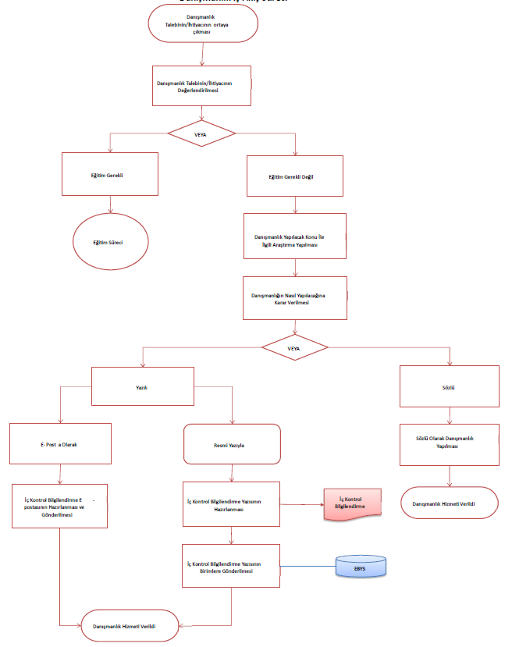
Üniversitenin Harcama Birimlerinden Gelen Ödeme Emri Belgesi Teslim Alınması
Üst Yönetici |  |  | 4734 Sayılı Kamu İhale Kanunu ve Uygulama Yönetmelikleri

Muhasebe Personeli
Muhasebe Personeli

Strateji Geliştirme Daire Başlkanlığı |  |  | Merkezi Yönetim Harcama Belgeleri Yönetmeliği
4734 Nolu Kamu İhale Kanunu Merkezi Yönetim Harcama Belgeleri Yönetmeliği

Yetkililerin İmzası ve Mevzuatta Belirtilen Belgeler Tamam mı?
Ödeme Emri Maddi Hatasız ve Hak Sahibi Kimliği Sorunsuz mu?

Harcama Birimleri |  |  | Ödeme Emri Belgesi (ÖEB) ve Ekleri

HAYIR

İlgili Harcama Birimine İade Edilir
EVET
HAYIR
İlgili Harcama Birimine İade Edilir

Strateji Geliştirme Daire Başlkanlığı |  |  | Muhasebe İşlem Fişi (MİF) ve MYS Sistem Kayıtları

MYS
İlgili Ödemenin Onaylanarak Yevmiyeleştirilmesi

Muhasebe Yetkilisi

Ödeme Emri Belgesi
Üst Yönetici

Banka Talimatı İşlemlerinin Başlatılması
ÇIKTI
Strateji Geliştirme Daire Başlkanlığı |  |  | Banka Talimatı, Gönderme Emri ve Onaylı Ödeme Listeleri

Muhasebe Personeli
Ödemenin Tamamlanması, Banka Talimatı İşlemlerinin Kapatılması, Muhasebe Personelince Belgelerin Kontrol Edilmesi, Onaylanması ve İmzaya Sunulması S
Muhasebe-Kesin Hesap Şube Müdürü

Evrakların Dosyalanması
HAZIRLAYAN |  |  | ONAYLAYAN

Adres: | Hükümet Meydanı No: 2 06050 Ulus, Altındağ/ANKARA | Telefon 0312 596 44 44-45
 |  | İnternet Adresi www.asbu.edu.tr
 |  | E-Posta bilgi@asbu.edu.tr

